Лист1
Урок 3. Декомпозиция процессов
Выберите процесс нулевого уровня и декомпозируйте до операций второго подпроцесса из него.
Ориентируйтесь на пример схемы, приведенной в презентации к занятию.
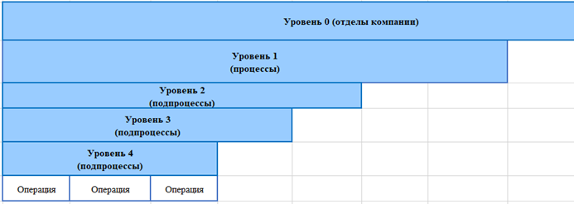

Уровень 0 (отделы компании) | Риск-менеджмент коммерческого банка
Уровень 1 (процессы) | Операционный риск |  |  |  |  |  |  |  |  |  | Кредитный риск | Правовой риск | Рыночный риск | Примечание: на самом деле рисков банка гораздо больше
Уровень 2 (подпроцессы) | Риск нарушения информационной безопасности |  |  |  |  |  |  |  | Техногенный риск (авария или катастрофа) | Форс-мажор (Чрезвычайная ситуация, наводнение, БПЛА) |  |  |  | Примечание: далее этим занимаются свои подразделения и сотрудники
Уровень 3 (подпроцессы) | Защита от информационно-технологического воздействия (кибербезопасность) |  |  |  |  |  | Защита от информационно-психологического воздействия
Уровень 4 (подпроцессы) | Соблюдение нормативно-правовых актов, ГОСТов и требований регуляторов |  |  |  | Аппаратно-программное обеспечение |  | Безопасность клиентов | Безопасность персонала
Уровень 5 (подпроцессы) | Федеральные законы | Стандарты Центрального банка России (СТО БР ИББС) | Международная документация | Внутренние документы Банка | Аппаратное обеспечение | Программное обеспечение
Уровень 6 (операции) | • Доктрина информационной безопасности России 161-ФЗ «О национальной платежной системе» • 152-ФЗ «О персональных данных» • 149-ФЗ «Об информации, информационных технологиях и о защите информации» • 115-ФЗ «О противодействии легализации (отмыванию) доходов, полученных преступным путем, и финансированию терроризма» • Глава 28 УК РФ. Преступления в сфере компьютерной информации и т.д. | • Аудит информационной безопасности • Методика оценки рисков нарушения информационной безопасности • Менеджмент инцидентов информационной безопасности • Обеспечение информационной безопасности на стадиях жизненного цикла автоматизированных банковских систем • Ресурсное обеспечение информационной безопасности • Обеспечение информационной безопасности при использовании технологии виртуализации • Предотвращение утечек информации и т.д. | • Basel III • PCI DSS • Рекомендации COSO • ISO/IEC 270xx и 2910x • Стандарты SWIFT | • Знай своего клиента (Know Your Customer) • Политика информационной безопасности Банка • стандарт Ассоциации российских банков «Обеспечение непрерывности бизнеса и восстановления деятельности для Банков в соответствии с требованиями ЦБ РФ» • Инструкция администратора безопасности • Инструкция по реагированию на инциденты информационной безопасности и т.д. |  |  |  |  |  |  |  |  |  | Примечание: в реальности ГОСТов и требований гораздо больше.

